Cơ sở dữ liệu
TEST CASE

System Name： | Library Management System
Module Code： | DB01 - Database Testing
Test requirement: | DBR1 - Kiểm thử cơ sở dữ liệu
Pass | 10 | Pending | 0
Fail | 0 | Number of test cases: | 10

ID | Test Case Description | Test Case Procedure | Expected Results | Actual Results | Test date | Status | Note

Kiểm thử kết nối database
TC01 | Kiểm tra kết nối Database thành công | Mở MySQL Workbench và chạy câu lệnh: SELECT 1; SELECT * FROM user | Kết nối database thành công và các câu lệnh SELECT thực thi không lỗi | 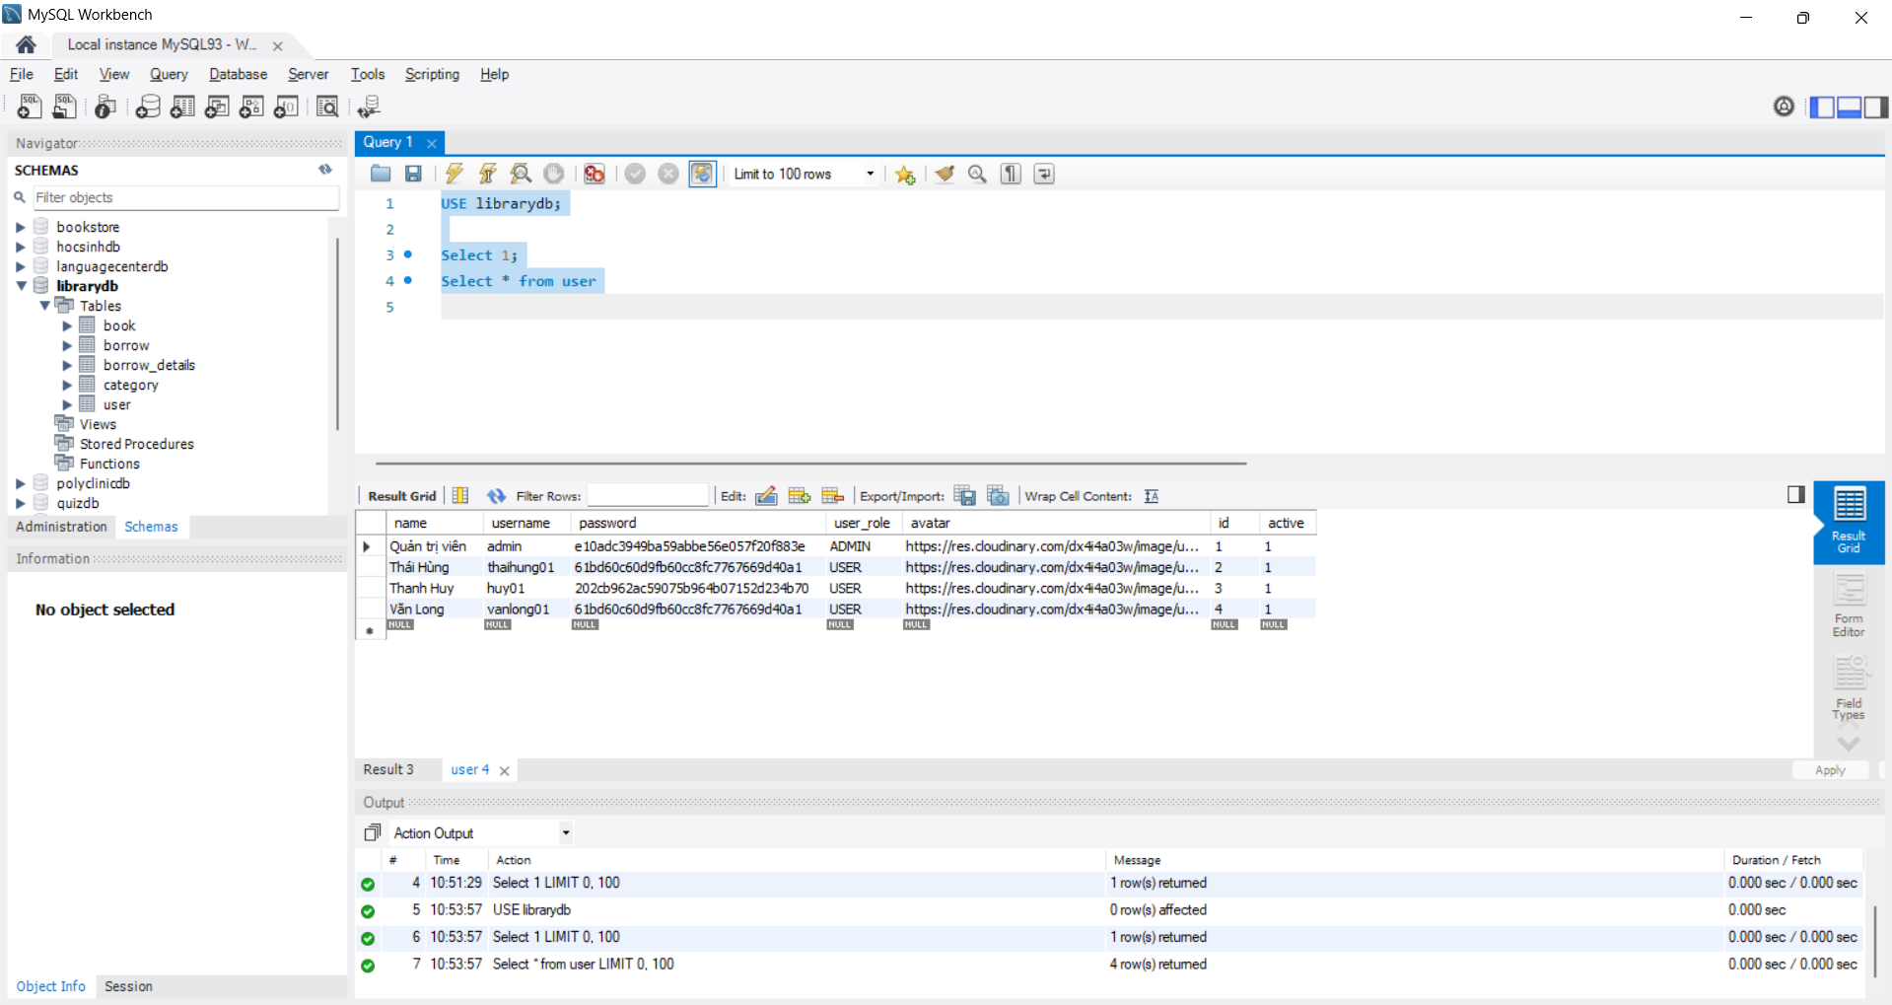 | 04/05/2025 | Pass
Kiểm thử ràng buộc dữ liệu
TC02 | Kiểm tra ràng buộc NOT NULL của cột username trong bảng user | Mở MySQL Workbench và chạy câu lệnh: INSERT INTO user(username) VALUES(NULL); | Database từ chối insert dữ liệu NULL vào cột username | 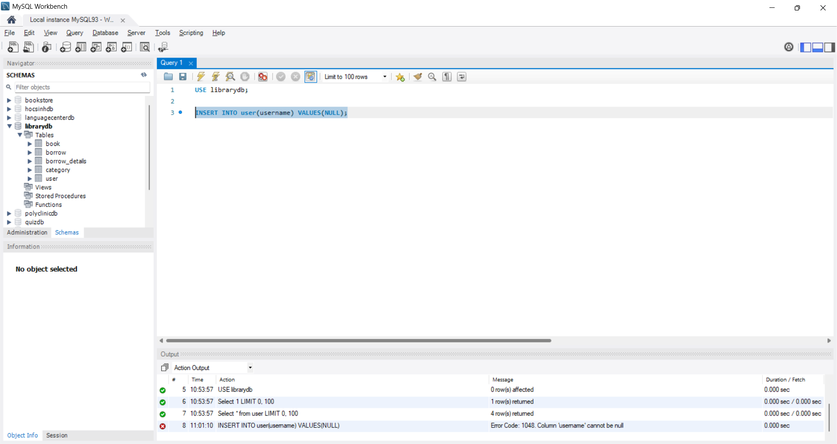 | 04/05/2025 | Pass
TC03 | Kiểm tra ràng buộc PRIMARY KEY của bảng user | Mở MySQL Workbench và chạy câu lệnh: INSERT INTO user(id, name, username, password) VALUES(10, 'Hung','hung01', 'Abc123'); INSERT INTO user(id, name, username, password) VALUES(10, 'Huy','huy01', 'Abc123'); | Database từ chối insert record thứ hai do trùng khóa chính | 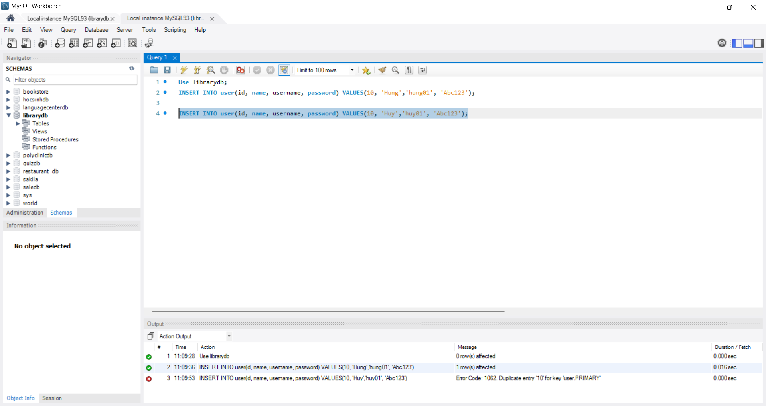 | 04/05/2025 | Pass
TC04 | Kiểm tra ràng buộc FOREIGN KEY bảng borrow với user | Mở MySQL Workbench và chạy câu lệnh: INSERT INTO borrow(user_id) VALUES(999); | Database từ chối insert do user_id không tồn tại | 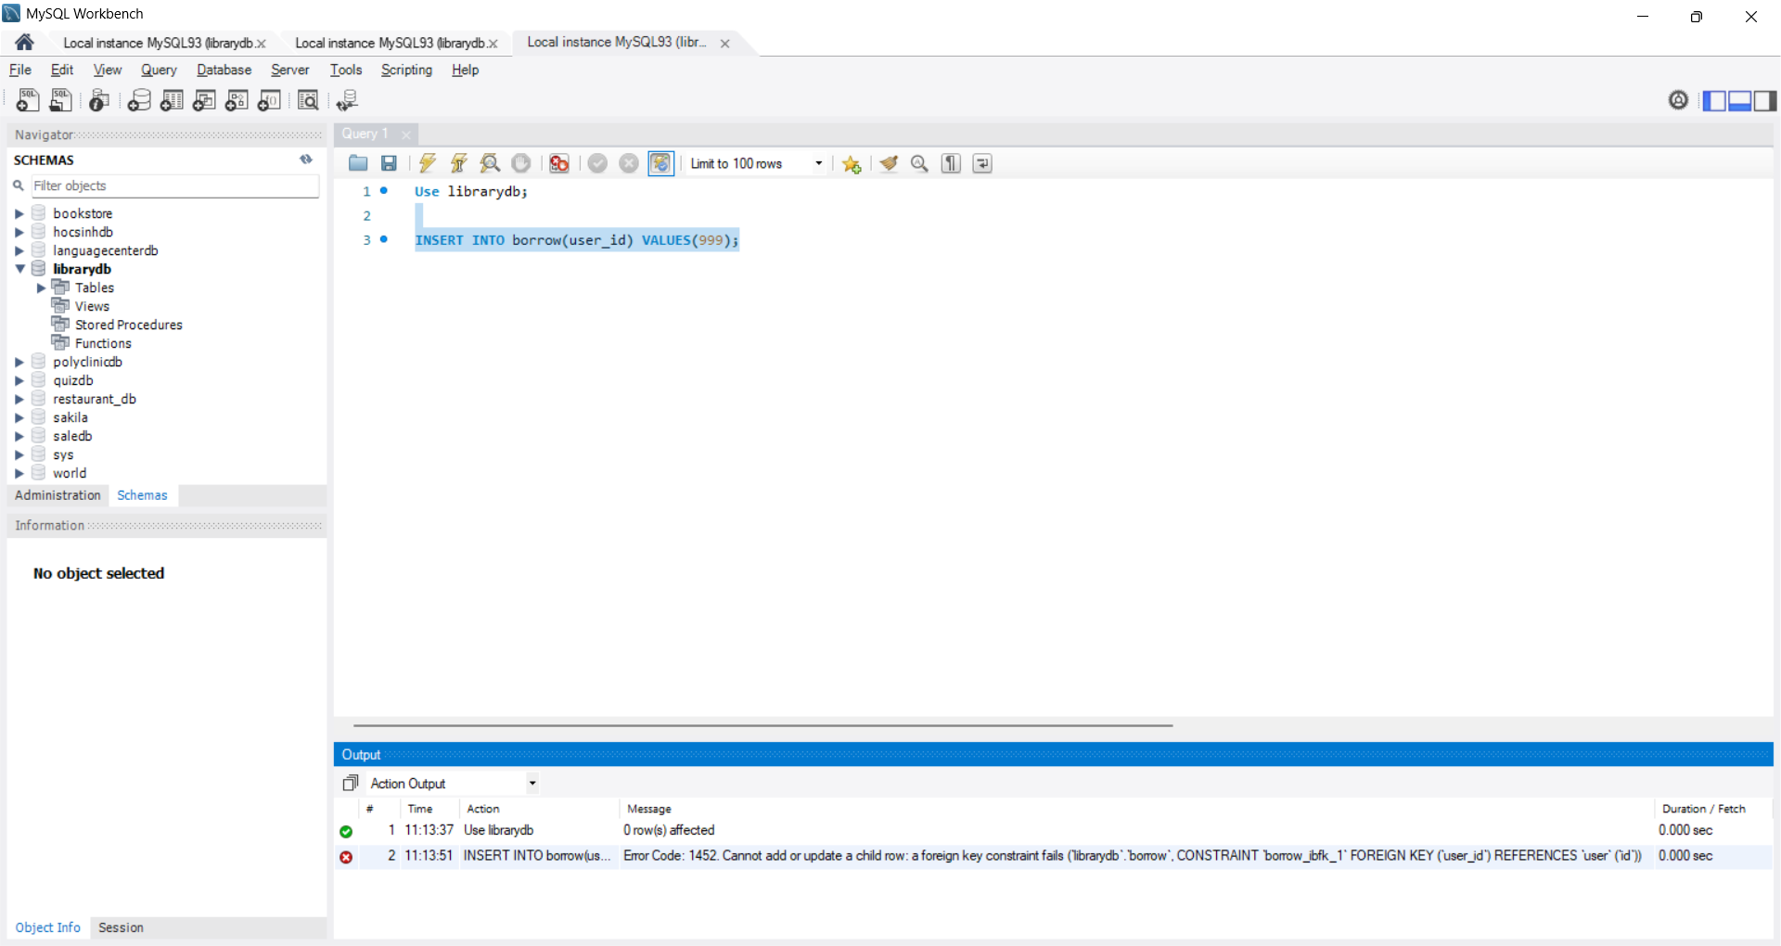 | 04/05/2025 | Pass
Kiểm thử các thao tác CRUD
TC05 | Kiểm tra thêm dữ liệu vào bảng book | Mở MySQL Workbench và chạy câu lệnh: INSERT INTO book(title, author, quantity, available, image, category_id, active) VALUES ('Test Book CRUD', 'Test Author', 10, 1, 'test.jpg', 1, 1); | Insert dữ liệu thành công vào bảng book | 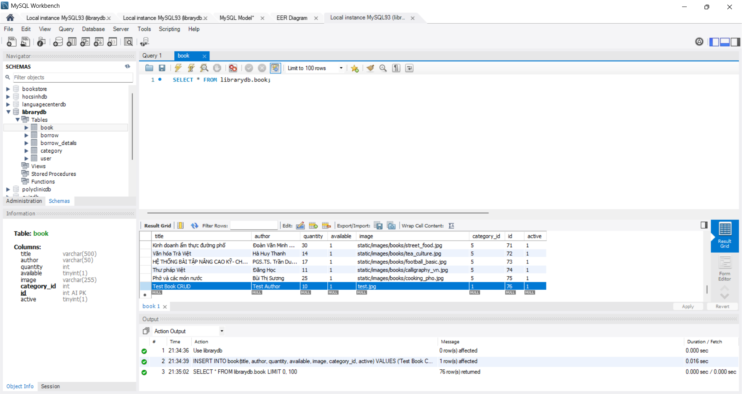 | 04/05/2025 | Pass
TC06 | Kiểm tra truy xuất dữ liệu từ bảng book | Mở MySQL Workbench và chạy câu lệnh: SELECT * FROM book WHERE title = 'Test Book CRUD'; | Trả về đúng bản ghi sách vừa được thêm | 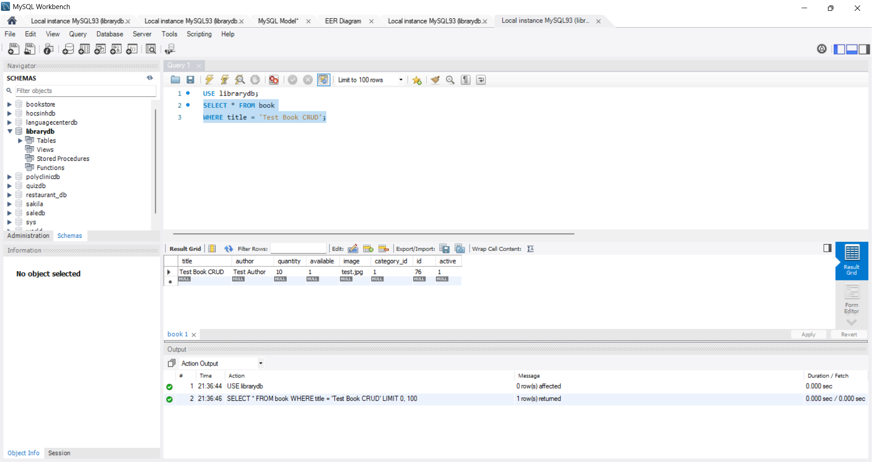 | 04/05/2025 | Pass
TC07 | Kiểm tra cập nhật dữ liệu trong bảng book | Mở MySQL Workbench và chạy câu lệnh: UPDATE book SET title = 'Updated Book CRUD', quantity = 5 WHERE title = 'Test Book CRUD'; | Update thành công, title đổi thành Updated Book CRUD, quantity đổi thành 5 | 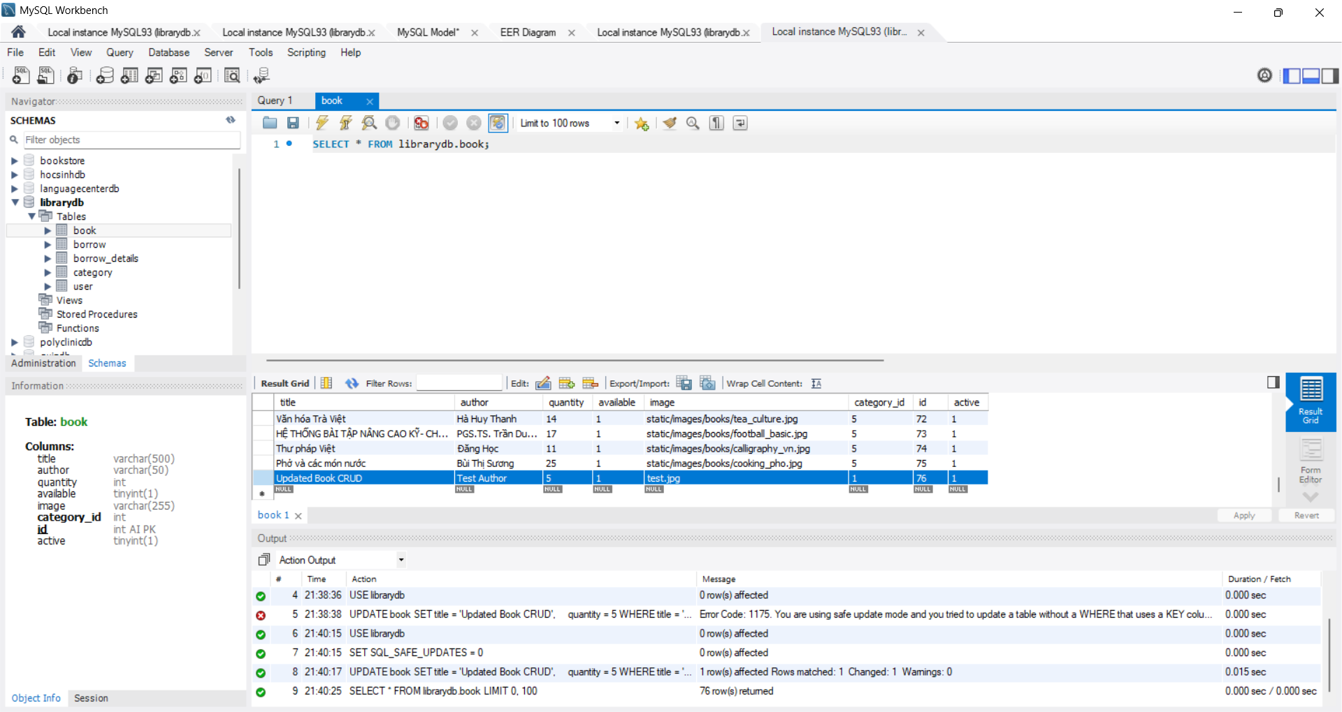 | 04/05/2025 | Pass
TC08 | Kiểm tra xóa dữ liệu trong bảng book | Mở MySQL Workbench và chạy câu lệnh: DELETE FROM book WHERE title = 'Updated Book CRUD'; | Xóa sách thành công khỏi bảng book | 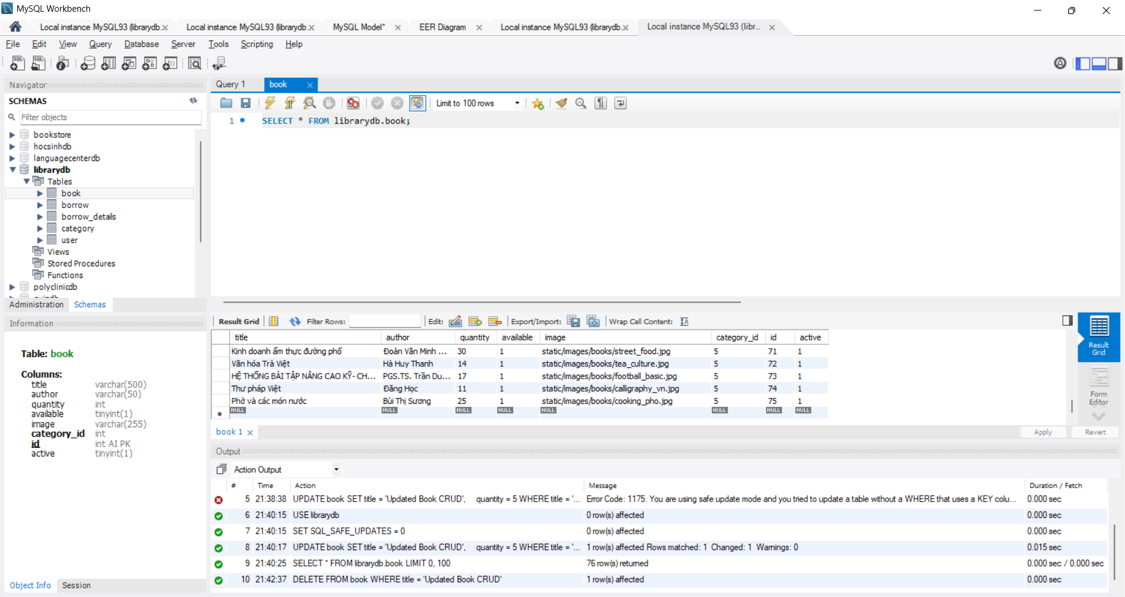 | 04/05/2025 | Pass
Kiểm thử toàn vẹn dữ liệu
TC09 | Kiểm tra xóa dữ liệu trong bảng book | Mở MySQL Workbench: 1. Tạo user testing. 2. Tạo phiếu mượn. 3. Xóa user đang có phiếu mượn | Database từ chối xóa user do đang được tham chiếu bởi bảng borrow | 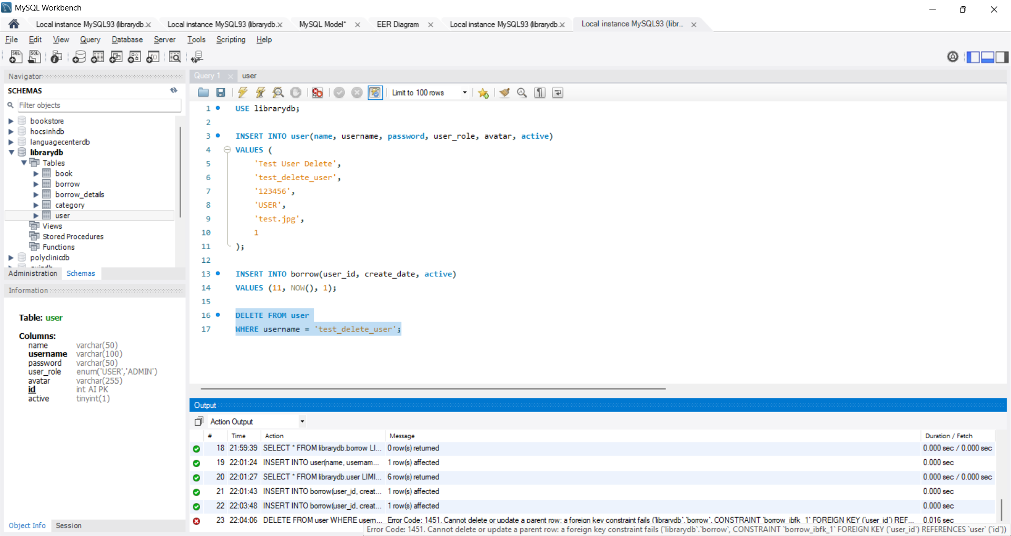 | 04/05/2025 | Pass
Kiểm thử dữ liệu đầu vào
TC10 | Kiểm tra dữ liệu đầu vào không hợp lệ với cột username | Mở MySQL Workbench: INSERT INTO user(username) VALUES(NULL); | INSERT INTO user(username) VALUES(NULL); | 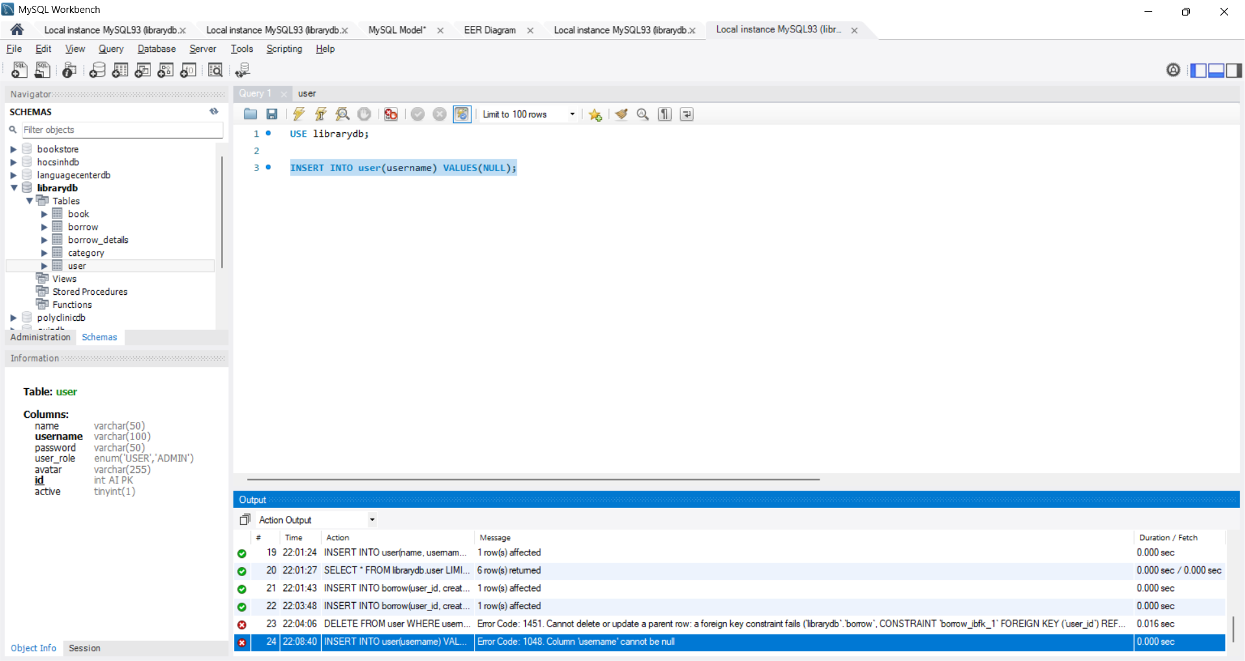 | 04/05/2025 | Pass

Tìm kiếm sách
TEST CASE

System Name： | Sample Project
Module Code： | CR100 - Export to excel
Test requirement: | CR1 -
Pass | 6 | Pending | 0
Fail | 2 | Number of test cases: | 1

ID | Test Case Description | Test Case Procedure | Expected Results | Actual Results | Test date | Status | Note

Kiểm thử tìm kiếm theo tên tác giả
TC01 | Tìm theo tên tác giả | 1. Truy cập vào ứng dụng, nhấp vào phần "Xem tất cả" sách 2. Nhập vào thanh tìm kiếm "Trần Đăng Hưng" 3. Chọn giá trị "Tác Giả" ở select box 4. Nhấn Enter hoặc biểu tượng kính lúp ở bên phải thanh tìm kiếm | Hiển thị danh sách các sách có tên tác giả là "Trần Đăng Hưng" | 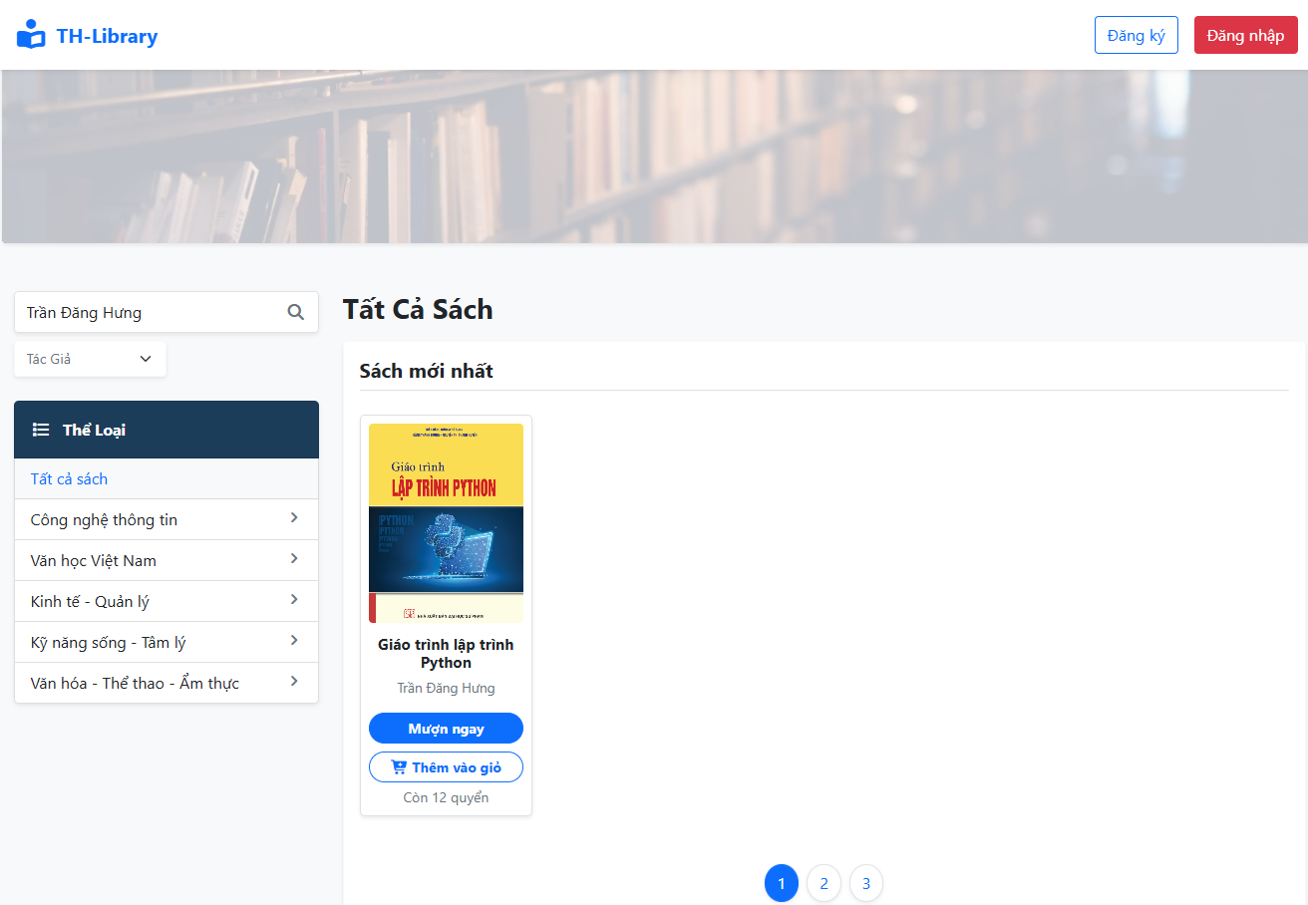 | 23/04/2026 | Pass
Kiểm thử tìm kiếm theo tiêu đề sách
TC02 | Tìm theo tiêu đề sách | 1. Truy cập vào ứng dụng, nhấp vào phần "Xem tất cả" sách 2. Nhập vào thanh tìm kiếm "Truyện Kiều" 3. Chọn giá trị "Tiêu Đề" ở select box 4. Nhấn Enter hoặc biểu tượng kính lúp ở bên phải thanh tìm kiếm | Hiển thị danh sách các sách có tiêu đề là "Truyện Kiều" | 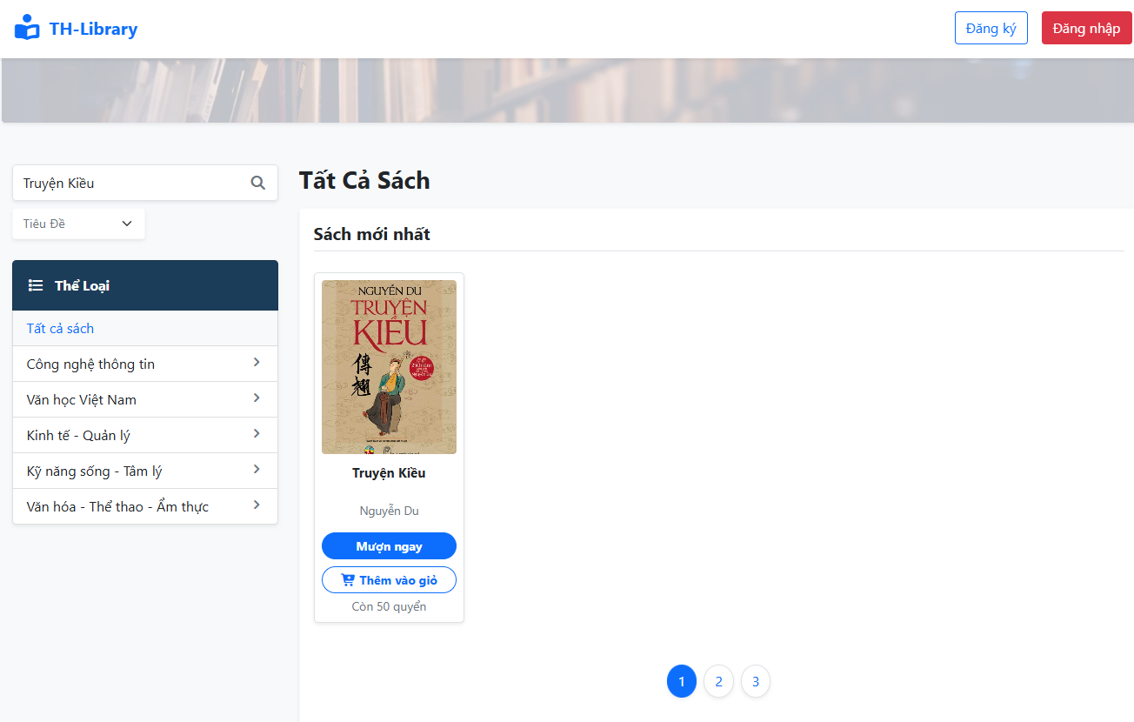 | 23/04/2026 | Pass
Kiểm thử tìm kiếm theo thể loại
TC03 | tìm kiếm theo thể loại sách | 1. Truy cập vào ứng dụng, nhấp vào phần "Xem tất cả" sách 2. Nhấp vào thể loại "Công Nghệ Thông Tin" | Hiển thị danh sách sách thuộc thể loại "Công Nghệ Thông Tin" | 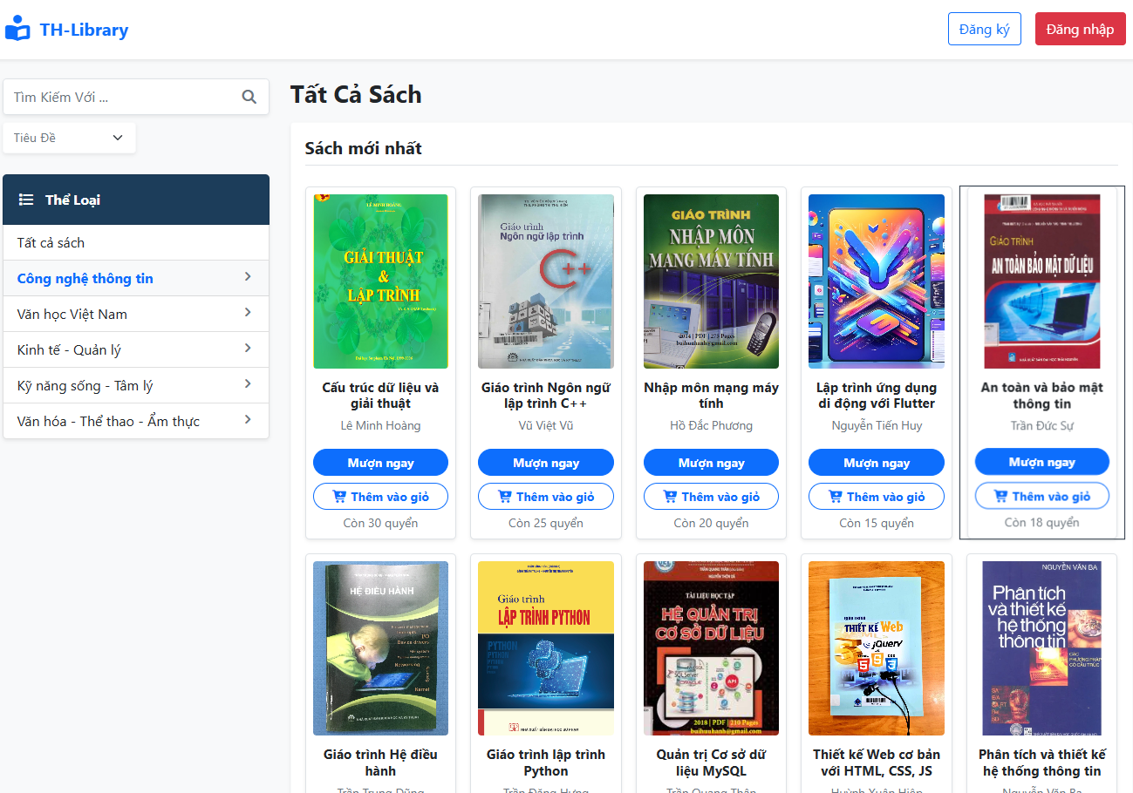 | 23/04/2026 | Pass
Kiểm thử tìm kiếm với từ khóa < 2 ký tự
TC04 | tìm kiếm với từ khóa < 2 ký tự | 1. Truy cập vào ứng dụng, nhấp vào phần "Xem tất cả" sách 2. Nhập vào thanh tìm kiếm "A" 3. Nhấn Enter hoặc biểu tượng kính lúp ở bên phải thanh tìm kiếm | Hiển thị thông báo lỗi "Vui lòng nhập từ 2 ký tự trở lên để tìm kiếm sách!!!" | 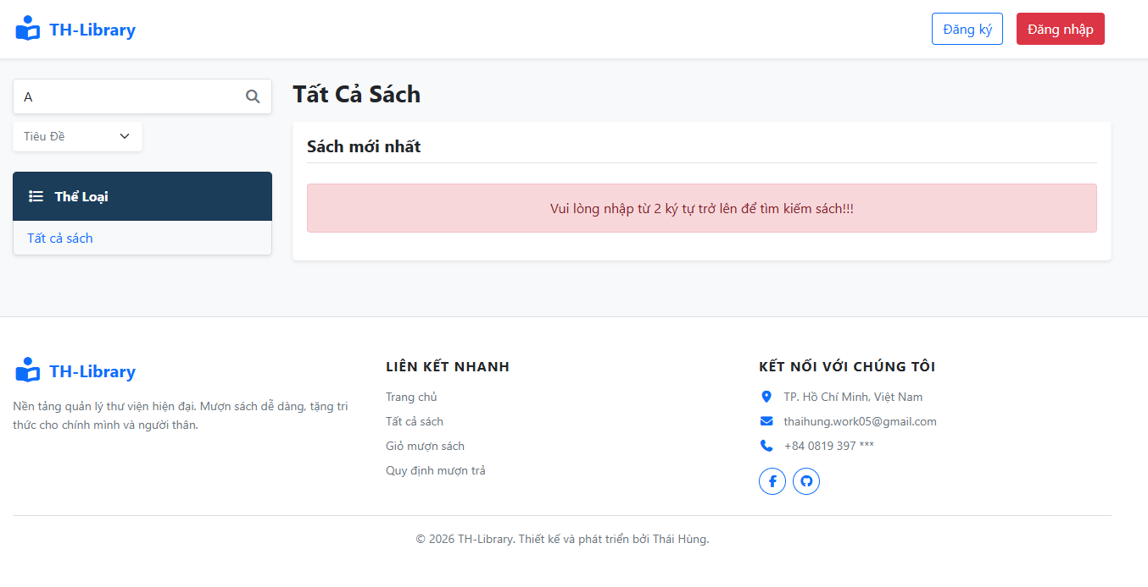 | 23/04/2026 24/04/2026 | Pass | Fail: Already report bug to DEV(23/04/2026) Pass: DEV already fix (24/04/2026) => final: Pass
Kiểm thử tìm kiếm với từ khóa không tồn tại
TC05 | Tìm kiếm với từ khóa không tồn tại | 1. Truy cập vào ứng dụng, nhấp vào phần "Xem tất cả" sách 2. Nhập vào thanh tìm kiếm "Sách Hướng Dẫn Tập Thể Hình" 3. Nhấn Enter hoặc biểu tượng kính lúp ở bên phải thanh tìm kiếm | Hiển thị thông báo "Không tìm thấy cuốn sách nào phù hợp!" |  | 23/04/2026 | Pass
Kiểm thử tìm kiếm khi để trống từ khóa
TC06 | Tìm kiếm khi để trống từ khóa | 1. Truy cập vào ứng dụng, nhấp vào phần "Xem tất cả" sách 2. Để trống thanh tìm kiếm 3. Nhấn Enter hoặc biểu tượng kính lúp ở bên phải thanh tìm kiếm | Hệ thống hiển thị toàn bộ danh sách sách mặc định |  | 23/04/2026 | Pass
Kiểm thử tìm kiếm khi có khoảng trắng thừa
TC07 | Tìm kiếm khi có khoảng trắng thừa | 1. Truy cập vào ứng dụng, nhấp vào phần "Xem tất cả" sách 2. Nhập vào thanh tìm kiếm " Lập trình Java core " 3. Nhấn Enter hoặc biểu tượng kính lúp ở bên phải thanh tìm kiếm | Hệ thống tự cắt khoảng trắng thừa và vẫn tìm ra sách "Lập trình Java core" | 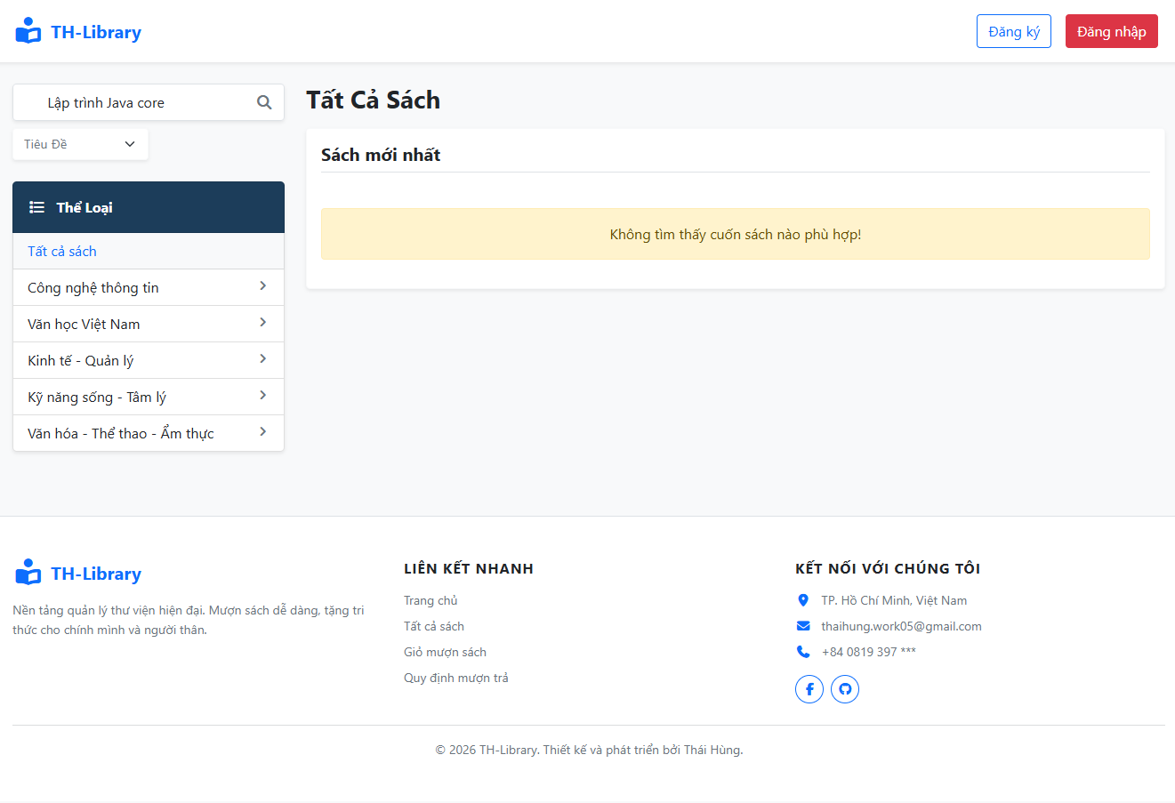 | 24/04/2026 | Fail | Fail: Already report bug to DEV(24/04/2026)
Kiểm thử tìm kiếm kết quả > 50 sách phải có phân trang
TC07 | Tìm kiếm kết quả > 50 sách phải có phân trang | 1. Truy cập vào ứng dụng, nhấp vào phần "Xem tất cả" sách 2. Nhập vào thanh tìm kiếm "python" (do data các sách ảo là Sách lập trình Python tập 1-60) 3. Nhấn Enter hoặc biểu tượng kính lúp ở bên phải thanh tìm kiếm | Hệ thống sẽ hiển thị phân trang với mỗi trang là 50 quyển sách | 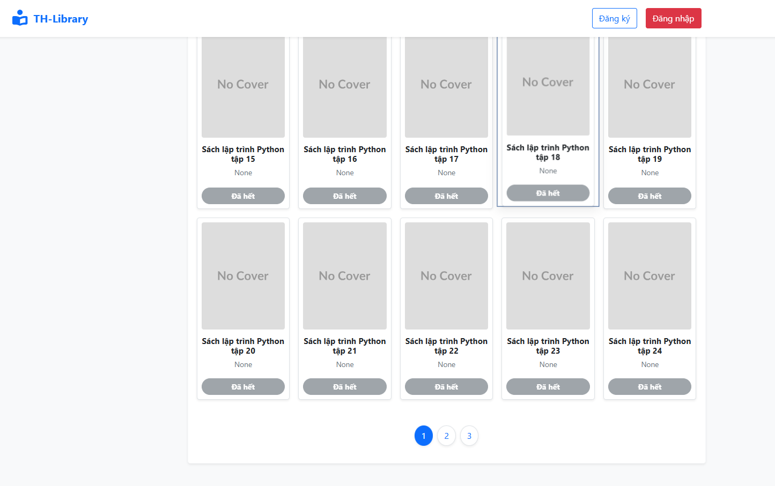 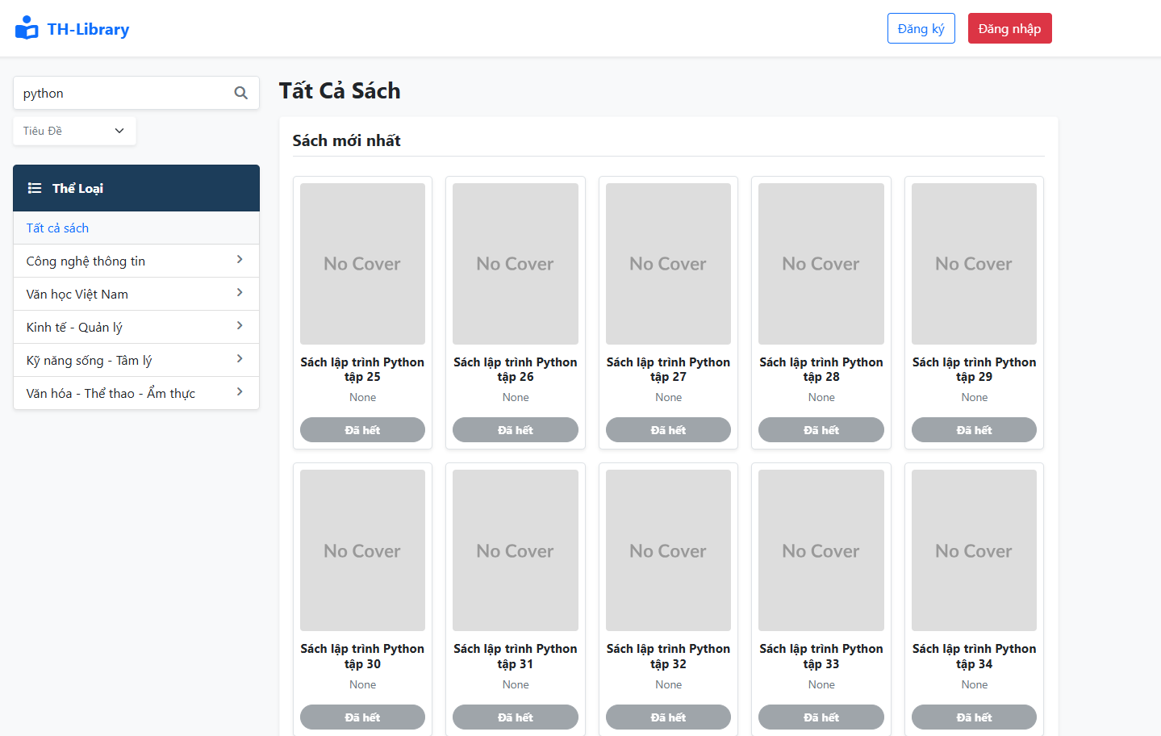 | 24/04/2026 | Fail | Fail: Already report bug to DEV(24/04/2026)

